Lapas1
 |  |  | Komercinis pasiūlymas

UAB "Žaidimų aikštelių įranga"
Alytaus r. Sav. Salos k. Gandrų g.3
Įmonės kodas: 304210682 |  |  |  |  | Sutarties priedas Nr. 1
PVM LT100010205819
 | Kauno Prano Mašioto pradinė mokykla
Eil. nr. | Pavadinimas | Nuotrauka | Matas | Kiekis | Kaina su PVM | Suma su PVM
1 | Gimnastikos Kompleksas ,,Spartietis" ARTDIO680 Ilgis-6670 Plotis-6240 Aukštis-2550 | 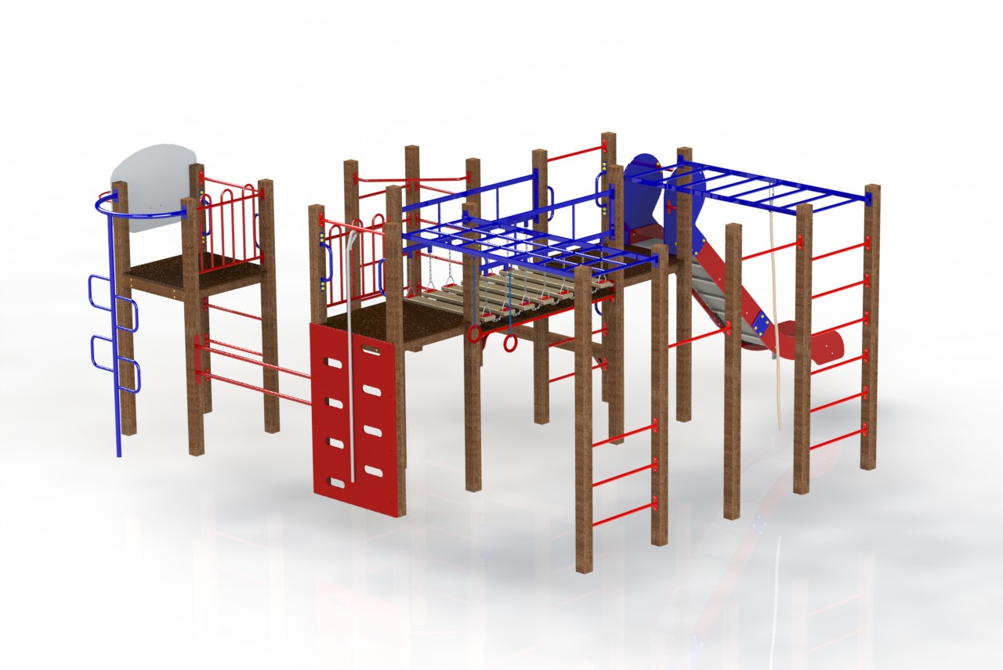 | vnt. | 1 | 4100 | 4100
3 |  | 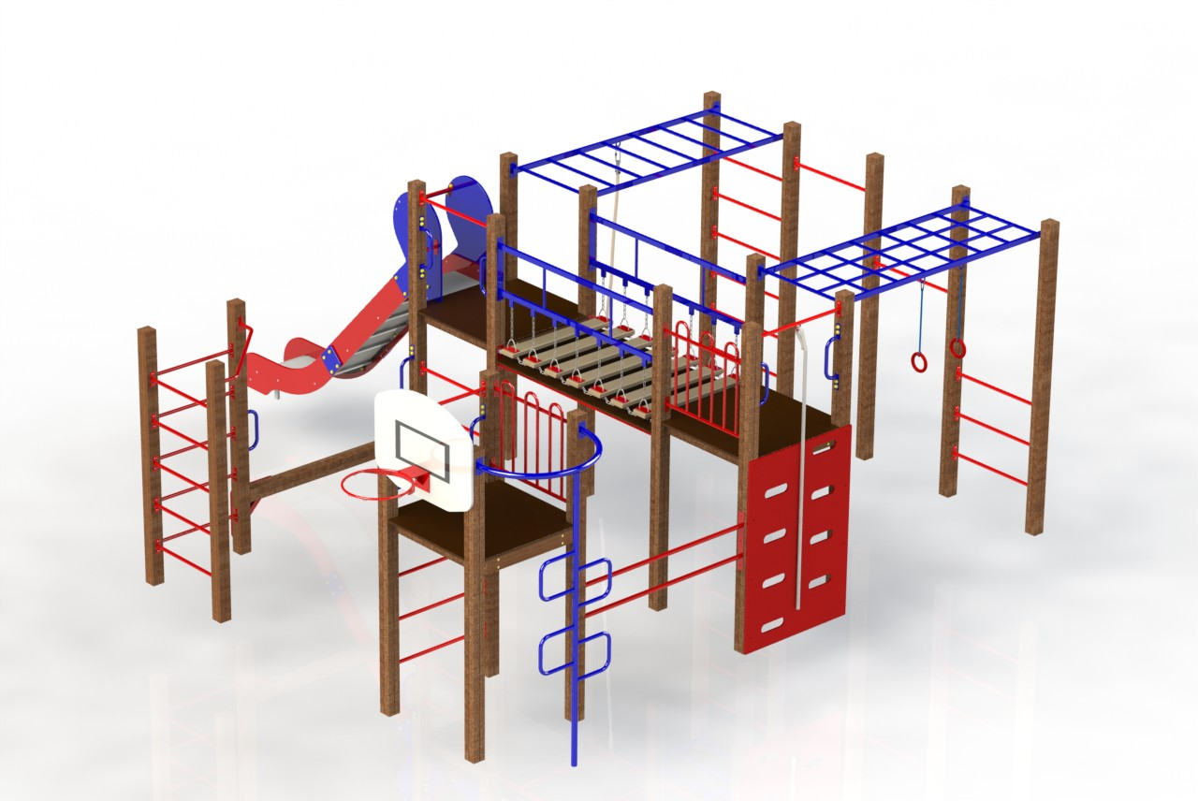 | vnt. | 1 |  | 0
 | Montavimo paslauga |  | vnt. | 1 | 600 | 600
 | Pristatymas per 1,5 -2 mėn. nuo užsakymo datos. |  |  | Suma Be PVM |  | 3884.30
 |  |  |  | PVM 21 % |  | 815.70
 |  |  |  | Suma su PVM |  | 4700.00

 |  | Gabrielė V.

